Cuatro acciones 2020
$$R=ln⁡\left[\frac{P_{Final}}{P_{Inicial}}\right]$$
$$μ=\frac{\sum_{i=1}^{n}{R_{i}}}{n}$$
$$σ=\sqrt{\frac{1}{n−1}\sum_{i=1}^{n}{{\left(R_{i}−μ\right)}^{2}}}$$
ISA | NUTRESA | Rendimientos
13080 | 25720 | ECO | PFAVAL | ISA | NUTRESA
13080 | 25700 | -0.047979681888 | -0.0086207430439 | 0 | -0.00077790746824
13320 | 25980 | -0.011406967793 | 0.0086207430439 | 0.018182319083 | 0.010836019341
13420 | 25920 | 0.028277096097 | 0 | 0.0074794664313 | -0.0023121397584
13660 | 25920 | 0.014760415583 | 0.0085470605785 | 0.017725722599 | 0 |  | ECO | PFAVAL | ISA | NUTRESA
13560 | 25840 | 0.0036563112031 | 0.012685159527 | -0.0073475716304 | -0.0030911925697 | µ | -0.045% | -0.040% | 0.064% | -0.027% | Continuo Diario
13880 | 26240 | 0 | 0.020790769669 | 0.023324672566 | 0.015361285161 | σ | 3.19% | 2.86% | 2.37% | 1.40% | Continua Diaria
13980 | 26280 | -0.0036563112031 | 0.012270092592 | 0.007178781727 | 0.0015232295405
14320 | 26740 | 0.0054794657646 | -0.016393809776 | 0.024029424727 | 0.017352378057
14420 | 26660 | 0.016260520872 | 0.016393809776 | 0.0069589703243 | -0.0029962569232
14120 | 26900 | 0.065881704684 | 0 | -0.021023899792 | 0.0089619718572 |  | Matriz de coeficientes de correlación
14120 | 26480 | -0.0084246496593 | 0 | 0 | -0.015736555539 |  |  | ECO | PFAVAL | ISA | NUTRESA
$$ρ_{A,B}=\frac{σ_{A,B}}{σ_{A}σ_{B}}$$
13860 | 26580 | -0.041456713678 | 0.0080972102326 | -0.018585238303 | 0.0037693222163 |  | ECO | 1
13980 | 26640 | -0.026811257451 | -0.01217053562 | 0.0086207430439 | 0.0022547923871 |  | PFAVAL | 0.65131612704 | 1
14380 | 26420 | 0.039081350042 | 0.0040733253876 | 0.028210615487 | -0.008292546578 |  | ISA | 0.1531316658 | 0.23085009336 | 1
14700 | 26560 | 0.022395423509 | 0.0080972102326 | 0.022009141492 | 0.0052850255141 |  | NUTRESA | 0.33376264048 | 0.3305836372 | 0.45720037178 | 1
14840 | 26840 | 0.031855166241 | 0.0040241502997 | 0.0094787439545 | 0.010486987495
14880 | 26520 | 0 | 0 | 0.0026917916657 | -0.011994146786
15100 | 26500 | 0.017989037836 | 0.0040080213975 | 0.014676714416 | -0.00075443232549 |  | Matriz de varianzas-covarianzas
14500 | 26820 | -0.0081367413931 | -0.0080321716973 | -0.040546094394 | 0.012003144861 |  |  | ECO | PFAVAL | ISA | NUTRESA
$σ_{A,B}=ρ_{A,B}$ $σ_{A}$ $σ_{B}$
14900 | 26840 | -0.0049140148024 | 0 | 0.027212563525 | 0.00074543424995 |  | ECO | 0.0010196808788 | 0.00059394676153 | 0.00011603267131 | 0.0001493216192
$$\sum_{i=1}^{n}{W_{i}=1}$$
14640 | 26760 | -0.011560822401 | -0.004040409537 | -0.017603704418 | -0.0029850768435 |  | PFAVAL | 0.00059394676153 | 0.00081554343953 | 0.00015643601699 | 0.00013226889738
14400 | 26820 | 0.019737482838 | 0.0080645598367 | -0.016529301951 | 0.0022396425935 |  | ISA | 0.00011603267131 | 0.00015643601699 | 0.00056307506053 | 0.00015199963719
14480 | 27200 | 0.009724549892 | -0.0080645598367 | 0.0055401803756 | 0.014069095448 |  | NUTRESA | 0.0001493216192 | 0.00013226889738 | 0.00015199963719 | 0.00019629338336
14320 | 27000 | 0.0016116038943 | 0.004040409537 | -0.011111225425 | -0.0073801072976
13980 | 27000 | -0.0032258092489 | -0.016260520872 | -0.024029424727 | 0 |  |  |  | ECO | PFAVAL | ISA | NUTRESA | TOTAL
$${E[R}_{P}]=\sum_{i=1}^{n}{W_{i}×R_{i}}$$
13800 | 27100 | 0 | 0 | -0.012959144643 | 0.0036968618813 |  |  | W | 0% | 0% | 100% | 0% | 100%
13900 | 26780 | -0.021225286615 | -0.0041067819527 | 0.0072202479735 | -0.011878387623
13760 | 26800 | 0.017989037836 | 0 | -0.010123007631 | 0.00074654725378
$$σ_{P}=\sqrt{WΩW^{T}}$$
13820 | 26800 | 0.024020370241 | 0.0081967672042 | 0.0043509858343 | 0 |  | E[RP] | 0.0640% | Continuo Diario
14080 | 26740 | -0.019169916108 | -0.0081967672042 | 0.01863853239 | -0.002241315843 | Objetivo | σP | 2.3729% | Continua Diaria |  |  | Rf | 0.02700% | Continua diaria
13960 | 26620 | 0.011227062594 | -0.0082645098499 | -0.0085592533957 | -0.0044977587068
 |  |  |  |  |  |  |  |  | Proporciones de inversión
$${SH}_{i}=\frac{E\left[R_{i}\right]−R_{f}}{σ_{i}}$$
 |  |  |  |  |  |  |  | Rent. Portaf | ECO | PFAVAL | ISA | NUTRESA | Ratio de Sharpe
 |  |  |  |  |  |  |  | -0.030% | 9% | 12% | 0% | 79% | -0.04011835214
 |  |  |  |  |  |  |  | -0.025% | 1% | 8% | 3% | 88% | -0.037852335459
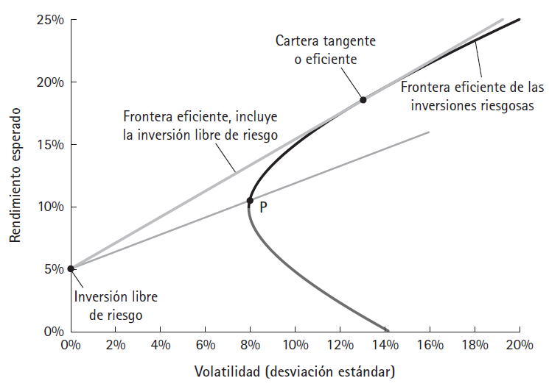
 |  |  |  |  |  |  |  | -0.020% | 1% | 7% | 9% | 83% | -0.034328783537
 |  |  |  |  |  |  |  | -0.015% | 1% | 6% | 14% | 79% | -0.030567131305
 |  |  |  |  |  |  |  | -0.010% | 1% | 5% | 19% | 74% | -0.026649528814
 |  |  |  |  |  |  |  | -0.005% | 1% | 4% | 25% | 70% | -0.022664061604
 |  |  |  |  |  |  |  | 0.000% | 1% | 3% | 30% | 66% | -0.018695720858
 |  |  |  |  |  |  |  | 0.005% | 1% | 3% | 36% | 61% | -0.014818950635
 |  |  |  |  |  |  |  | 0.010% | 1% | 2% | 41% | 57% | -0.011093008637
 |  |  |  |  |  |  |  | 0.015% | 1% | 1% | 46% | 52% | -0.0075603180323
 |  |  |  |  |  |  |  | 0.020% | 0% | 0% | 52% | 48% | -0.0042472558583
 |  |  |  |  |  |  |  | 0.025% | 0% | 0% | 57% | 43% | -0.001166413757
 |  |  |  |  |  |  |  | 0.030% | 0% | 0% | 63% | 37% | 0.0016793445217
 |  |  |  |  |  |  |  | 0.035% | 0% | 0% | 68% | 32% | 0.0042945613814
 |  |  |  |  |  | 15 | 1.943% | 0.040% | 0% | 0% | 74% | 26% | 0.0066895206821
 |  |  |  |  |  | 16 | 2.027% | 0.045% | 0% | 0% | 79% | 21% | 0.0088780486384
 |  |  |  |  |  | 17 | 2.115% | 0.050% | 0% | 0% | 85% | 15% | 0.010875772843
 |  |  |  |  |  | 18 | 2.205% | 0.055% | 0% | 0% | 90% | 10% | 0.012698867784
 |  |  |  |  |  | 19 | 2.298% | 0.060% | 0% | 0% | 96% | 4% | 0.014363275831
 |  |  |  |  |  | 20 | 2.373% | 0.064% | 0% | 0% | 100% | 0% | 0.015586471133 | Portafolio de mayor Ratio de Sharpe
...
$${E[R}_{P}]=\sum_{i=1}^{n}{W_{i}×R_{i}}$$
 |  |  |  |  |  |  | Portafolio N° 20
 |  |  |  |  |  |  | E[RP] | 0.064% | Continuo Diario
 |  |  |  |  |  |  | σP | 2.373% | Continua Diaria
 |  |  |  |  |  |  |  |  | CML
 |  |  |  |  |  | Portafolio N° 20 | Rf | E[RP] | E[RP] | σP
 |  |  |  |  |  | 0% | 100% | 0.02700% | 0.02700% | 0.00%
$$E\left[R_{P}\right]=R_{f}+\left[\frac{R_{i}−R_{f}}{σ_{i}}\right]σ_{P}$$
 |  |  |  |  |  | 5% | 95% | 0.02885% | 0.02885% | 0.12%
 |  |  |  |  |  | 10% | 90% | 0.03070% | 0.03070% | 0.24%
 |  |  |  |  |  | 15% | 85% | 0.03255% | 0.03255% | 0.36%
 |  |  |  |  |  | 20% | 80% | 0.03440% | 0.03440% | 0.47%
 |  |  |  |  |  | 25% | 75% | 0.03625% | 0.03625% | 0.59%
$$σ_{P}=Wσ_{i}$$
 |  |  |  |  |  | 30% | 70% | 0.03810% | 0.03810% | 0.71%
 |  |  |  |  |  | 35% | 65% | 0.03994% | 0.03994% | 0.83%
 |  |  |  |  |  | 40% | 60% | 0.04179% | 0.04179% | 0.95%
 |  |  |  |  |  | 45% | 55% | 0.04364% | 0.04364% | 1.07%
 |  |  |  |  |  | 50% | 50% | 0.04549% | 0.04549% | 1.19%
 |  |  |  |  |  | 55% | 45% | 0.04734% | 0.04734% | 1.31%
 |  |  |  |  |  | 60% | 40% | 0.04919% | 0.04919% | 1.42%
 |  |  |  |  |  | 65% | 35% | 0.05104% | 0.05104% | 1.54%
 |  |  |  |  |  | 70% | 30% | 0.05289% | 0.05289% | 1.66%
 |  |  |  |  |  | 75% | 25% | 0.05474% | 0.05474% | 1.78%
 |  |  |  |  |  | 80% | 20% | 0.05659% | 0.05659% | 1.90%
 |  |  |  |  |  | 85% | 15% | 0.05844% | 0.05844% | 2.02%
 |  |  |  |  |  | 90% | 10% | 0.06029% | 0.06029% | 2.14%
 |  |  |  |  |  | 95% | 5% | 0.06214% | 0.06214% | 2.25%
 |  |  |  |  |  |  |  | 0.06399% | 0.06399% | 2.37%
...

